Publicação pag1 a 2
ÍNDICE DE PREÇOS NO CONSUMIDOR - MOÇAMBIQUE (BASE: Ano 2016=100)

Quadro 1. Índices e Variações de Preços Totais
Descrição | Ano | Jan | Fev | Mar | Abr | Mai | Jun | Jul | Ago | Set | Out | Nov | Dez

Índice | 2021 | 132.72 | 134.84 | 135.95 | 135.62 | 134.68 | 133.95 | 133.48 | 133.97 | 135.11 | 136.43 | 137.92 | 140.23
 | 2022 | 143.05 | 143.76 | 145.00 | 146.96 | 148.24 | 149.34 | 150.44 | 151.33 | 152.28 | 152.56 | 153.45 | 155.52
 | 2023 | 157.04
Variação Mensal (Inflação Mensal), % | 2021 | 1.41 | 1.60 | 0.83 | -0.25 | -0.69 | -0.54 | -0.36 | 0.37 | 0.85 | 0.98 | 1.10 | 1.67
 | 2022 | 2.01 | 0.50 | 0.86 | 1.36 | 0.87 | 0.74 | 0.74 | 0.59 | 0.62 | 0.19 | 0.58 | 1.35
 | 2023 | 0.98
Variação Acumulada (Inflação Acumulada), % | 2021 | 1.41 | 3.03 | 3.88 | 3.63 | 2.91 | 2.36 | 1.99 | 2.37 | 3.24 | 4.25 | 5.39 | 7.15
 | 2022 | 2.01 | 2.52 | 3.40 | 4.80 | 5.72 | 6.50 | 7.29 | 7.92 | 8.59 | 8.80 | 9.43 | 10.91
 | 2023 | 0.98
Variação Homóloga (Inflação Homóloga), % | 2021 | 4.58 | 5.98 | 6.83 | 6.53 | 6.34 | 6.50 | 6.24 | 6.14 | 6.54 | 6.82 | 7.17 | 7.15
 | 2022 | 7.79 | 6.62 | 6.65 | 8.36 | 10.07 | 11.49 | 12.71 | 12.96 | 12.71 | 11.83 | 11.25 | 10.91
 | 2023 | 9.78
Variação Media 12 meses (Inflação Média 12 meses), % | 2021 | 1.19 | 1.43 | 1.86 | 2.32 | 2.87 | 3.53 | 4.15 | 4.69 | 5.21 | 5.70 | 6.16 | 6.41
 | 2022 | 6.68 | 6.73 | 6.72 | 6.87 | 7.19 | 7.61 | 8.15 | 8.72 | 9.23 | 9.64 | 9.97 | 10.28
 | 2023 | 10.44

CONTRIBUIÇÃO MENSAL EM JANEIRO DE 2023

Quadro 2. Contribuição |  |  | Quadro 3. Produtos com |  |  |  |  |  | Quadro 4. Produtos com
por classes |  |  | maior contribuição positiva |  |  |  |  |  | maior contribuição negativa

Descrição | Contrib |  | Descrição |  |  |  | Contrib |  | Descrição |  |  |  | Contrib
Produtos alimentares e bebidas não alcoólicas | 0.70 |  | Tomate |  |  |  | 0.25 |  | Óleo |  |  |  | -0.04
Bebidas alcoólicas e tabaco | 0.01 |  | Coco |  |  |  | 0.16 |  | Camarão e gambas, frescos, refrigerados ou congelados |  |  |  | -0.02
Vestuário e calçado | 0.00 |  | Alface |  |  |  | 0.09 |  | Gás butano em botija |  |  |  | -0.01
Habitação, água, eoectricidade, gás e outros combustíveis | 0.01 |  | Peixe fresco, refrigerado ou congelado |  |  |  | 0.06 |  | Galinha viva |  |  |  | -0.01
Mobiliário, artigos de decoração, equipamento doméstico e manutenção corrente da habitação | 0.01 |  | Refeições completas em restaurantes |  |  |  | 0.05 |  | Camisas para homem |  |  |  | -0.01
Saúde | 0.00 |  | Feijão manteiga em grão seco |  |  |  | 0.04 |  | Mandioca fresca |  |  |  | -0.01
Transportes | 0.03 |  | Milho em grão branco |  |  |  | 0.03 |  | Folhas de aboboreira |  |  |  | -0.01
Comunicações | 0.00 |  | Repolho |  |  |  | 0.03 |  | Limão |  |  |  | -0.01
Lazer, recreação e cultura | 0.02 |  | Cervejas para consumo fora de casa |  |  |  | 0.03 |  | Fatos completos para homem |  |  |  | -0.01
Educação | 0.07 |  | Ensino primário 1º grau particular |  |  |  | 0.02 |  | Folha de feijão nhemba |  |  |  | 0.00
Restaurantes, hotéis, cafés e similares (inclui catering) | 0.09 |  | Veículos automóveis em segunda mão ligeiros |  |  |  | 0.02 |  | Cebola |  |  |  | 0.00
Bens e serviços diversos | 0.04 |  | Amendoim (casca e miolo) |  |  |  | 0.02 |  | Folhas de mandioqueira |  |  |  | 0.00
 |  |  | Outros |  |  |  | 0.36 |  | Outros |  |  |  | -0.05
Total | 0.98 |  | Sub-total |  |  |  | 1.17 |  | Sub-total |  |  |  | -0.19

CONTRIBUIÇÃO ACUMULADA ATÉ JANEIRO DE 2023

Quadro 5. Contribuição |  |  | Quadro 6. Produtos com |  |  |  |  |  | Quadro 7. Produtos com
por classes |  |  | maior contribuição positiva |  |  |  |  |  | maior contribuição negativa

Descrição | Contrib |  | Descrição |  |  |  | Contrib |  | Descrição |  |  |  | Contrib
Produtos alimentares e bebidas não alcoólicas | 0.70 |  | Tomate |  |  |  | 0.25 |  | Óleo |  |  |  | -0.04
Bebidas alcoólicas e tabaco | 0.01 |  | Coco |  |  |  | 0.16 |  | Camarão e gambas, frescos, refrigerados ou congelados |  |  |  | -0.02
Vestuário e calçado | 0.00 |  | Alface |  |  |  | 0.09 |  | Gás butano em botija |  |  |  | -0.01
Habitação, água, eoectricidade, gás e outros combustíveis | 0.01 |  | Peixe fresco, refrigerado ou congelado |  |  |  | 0.06 |  | Galinha viva |  |  |  | -0.01
Mobiliário, artigos de decoração, equipamento doméstico e manutenção corrente da habitação | 0.01 |  | Refeições completas em restaurantes |  |  |  | 0.05 |  | Camisas para homem |  |  |  | -0.01
Saúde | 0.00 |  | Feijão manteiga em grão seco |  |  |  | 0.04 |  | Mandioca fresca |  |  |  | -0.01
Transportes | 0.03 |  | Milho em grão branco |  |  |  | 0.03 |  | Folhas de aboboreira |  |  |  | -0.01
Comunicações | 0.00 |  | Repolho |  |  |  | 0.03 |  | Limão |  |  |  | -0.01
Lazer, recreação e cultura | 0.02 |  | Cervejas para consumo fora de casa |  |  |  | 0.03 |  | Fatos completos para homem |  |  |  | -0.01
Educação | 0.07 |  | Ensino primário 1º grau particular |  |  |  | 0.02 |  | Folha de feijão nhemba |  |  |  | 0.00
Restaurantes, hotéis, cafés e similares (inclui catering) | 0.09 |  | Veículos automóveis em segunda mão ligeiros |  |  |  | 0.02 |  | Cebola |  |  |  | 0.00
Bens e serviços diversos | 0.04 |  | Amendoim (casca e miolo) |  |  |  | 0.02 |  | Folhas de mandioqueira |  |  |  | 0.00
 |  |  | Outros |  |  |  | 0.36 |  | Outros |  |  |  | -0.05
Total | 0.98 |  | Sub-total |  |  |  | 1.16 |  | Sub-total |  |  |  | -0.19

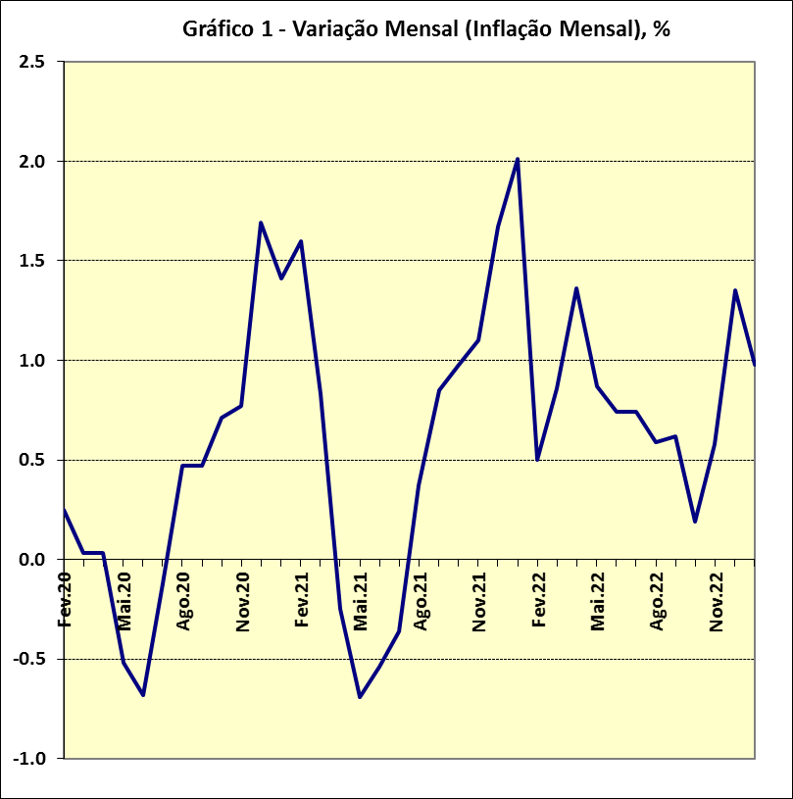
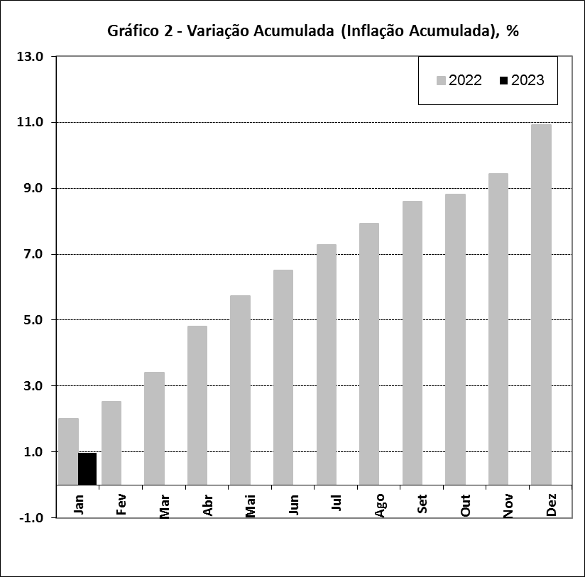

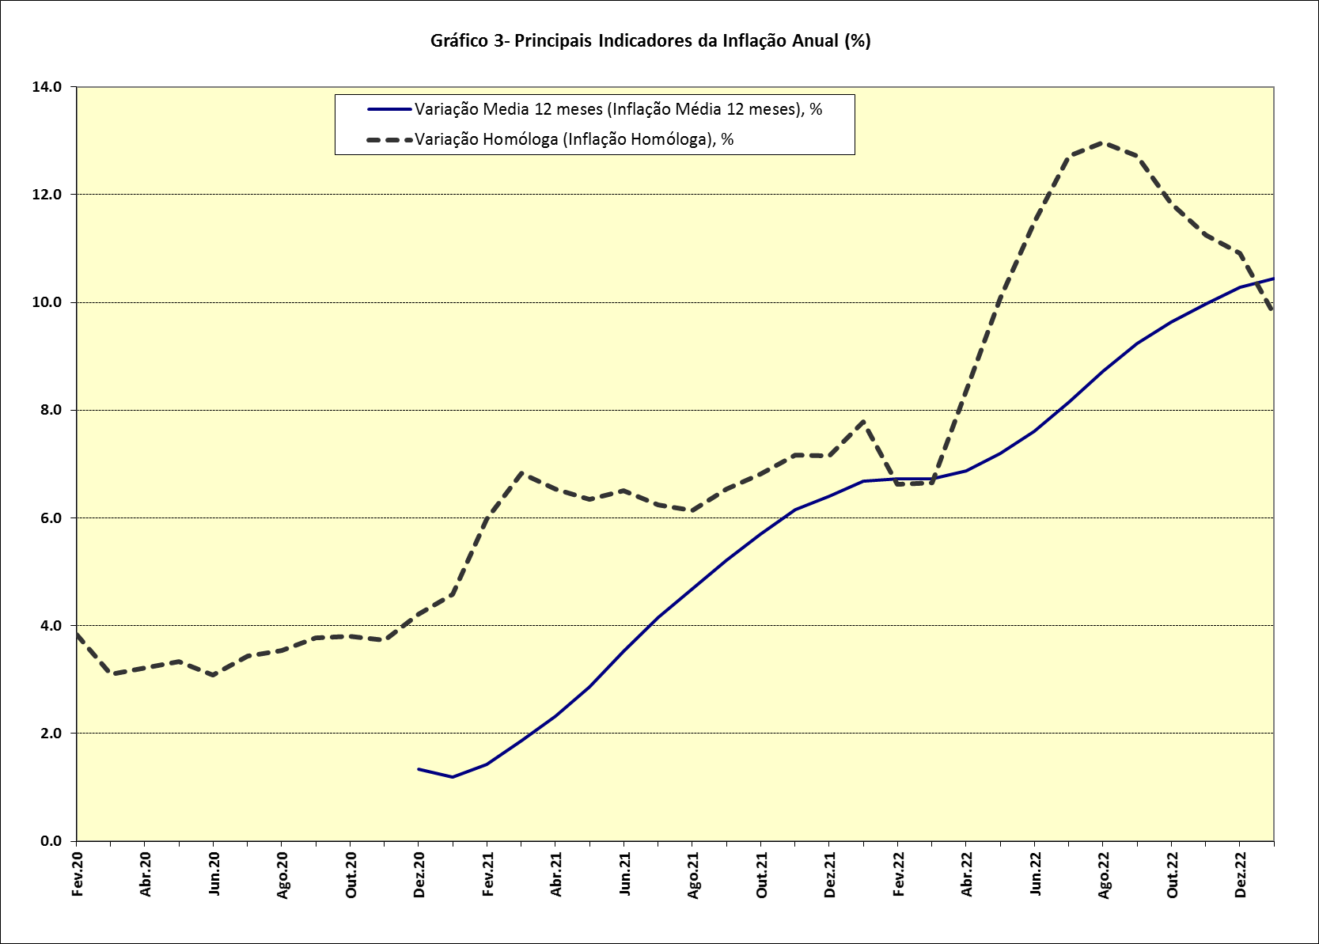

 | 0 | 0 | 0
 | 0 | 0 | 0
 | 0 | 0 | 0
 | 0 | 0
 | 0 | 0
 | 0 | 0

